Toxicity Data
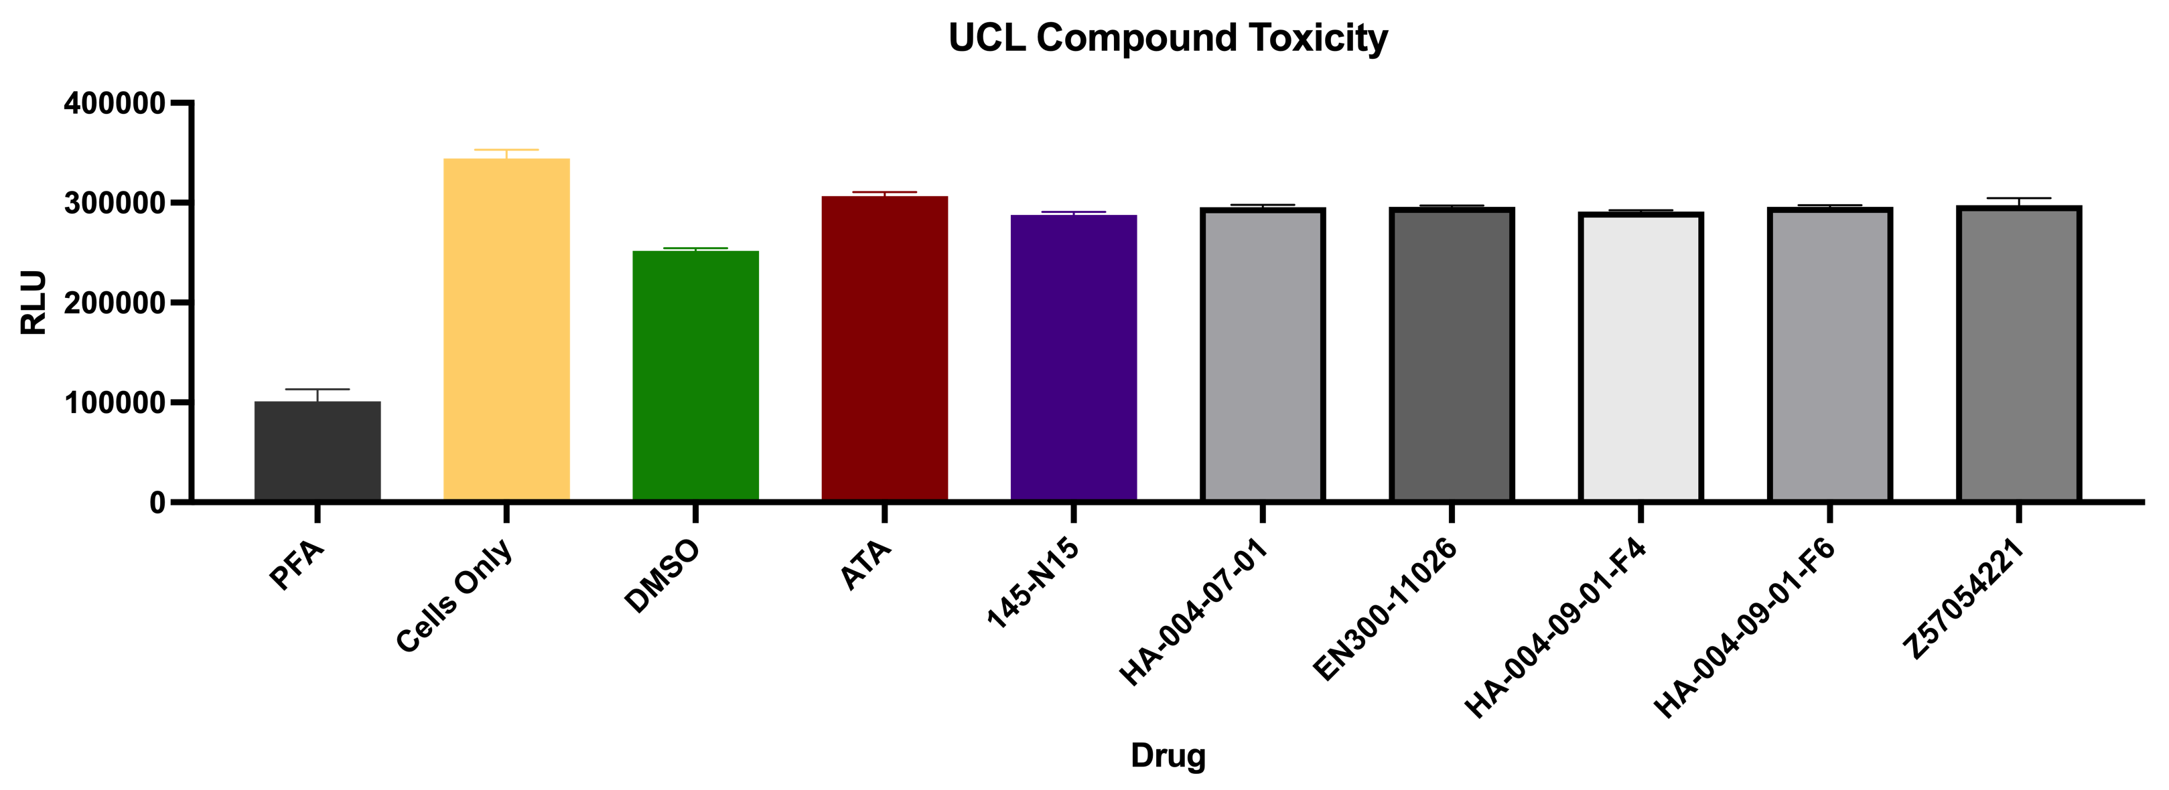
PFA | Cells Only | DMSO | ATA | 145-N15 | HA-004-07-01 | EN300-11026 | HA-004-09-01-F4 | HA-004-09-01-F6 | Z57054221
77853 | 330059 | 248951 | 304273 | 287503 | 294279 | 296271 | 291104 | 295974 | 285308
107947 | 343388 | 257330 | 314570 | 282697 | 292679 | 294075 | 293339 | 298717 | 298521
117502 | 359725 | 249593 | 301342 | 293271 | 300095 | 297732 | 288824 | 293215 | 309323

IC50 Data
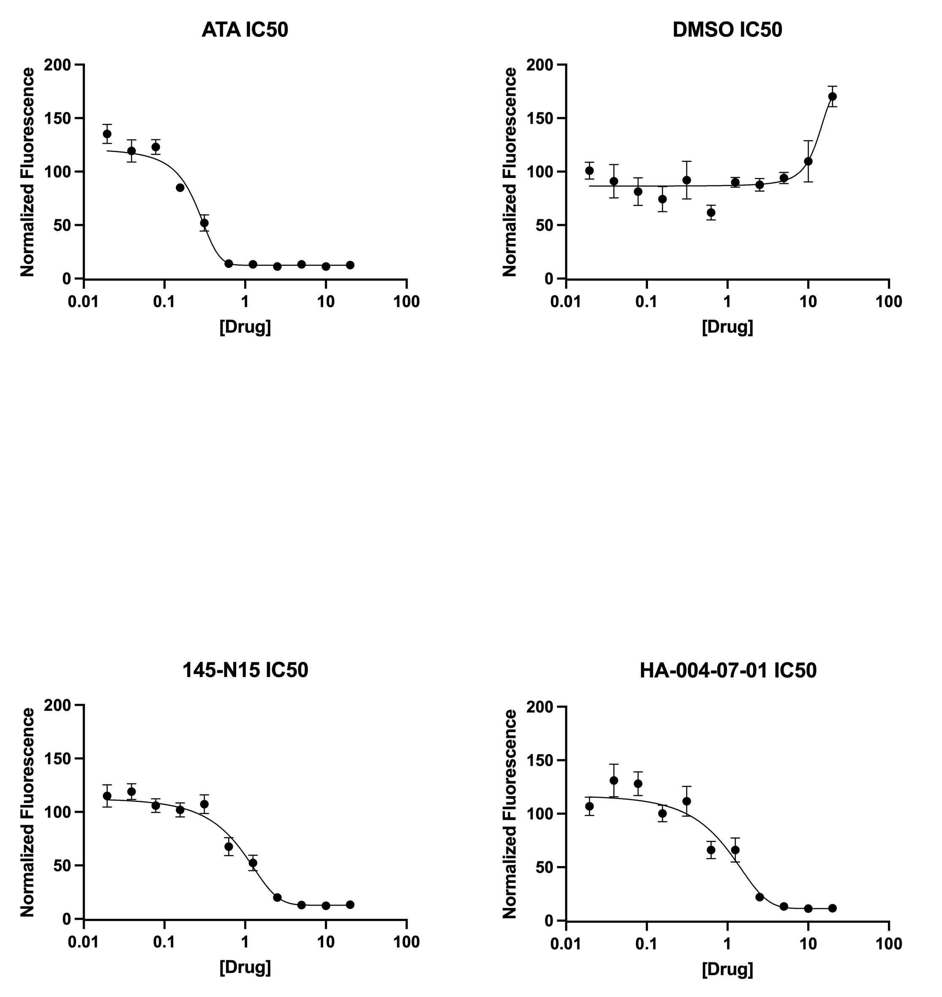
[Drug] | ATA |  |  | DMSO |  |  | 145-N15 |  |  | HA-004-07-01
20 | 12 | 13 | 13 | 181 | 151 | 179 | 15 | 13 | 12 | 11 | 12 | 12
10 | 8 | 12 | 14 | 148 | 93 | 88 | 14 | 11 | 12 | 12 | 11 | 11
5 | 12 | 16 | 12 | 103 | 94 | 85 | 14 | 14 | 11 | 13 | 14 | 13
2.5 | 10 | 12 | 12 | 99 | 85 | 79 | 24 | 22 | 14 | 23 | 23 | 20
1.25 | 12 | 14 | 14 | 94 | 95 | 81 | 61 | 58 | 38 | 59 | 88 | 51
0.625 | 14 | 15 | 13 | 73 | 63 | 49 | 73 | 79 | 51 | 72 | 76 | 50
0.3125 | 40 | 66 | 50 | 127 | 78 | 71 | 121 | 91 | 110 | 124 | 127 | 84
0.15625 | 89 | 88 | 78 | 95 | 74 | 54 | 103 | 113 | 90 | 100 | 114 | 87
0.078125 | 111 | 123 | 135 | 101 | 86 | 57 | 117 | 106 | 95 | 132 | 145 | 107
0.0390625 | 112 | 106 | 140 | 122 | 73 | 78 | 130 | 105 | 122 | 137 | 154 | 102
0.01953125 | 125 | 128 | 153 | 117 | 94 | 92 | 134 | 98 | 113 | 118 | 113 | 90
0 | 102 | 91 | 107 | 95 | 91 | 115 | 106 | 94 | 101 | 101 | 118 | 81

